общего назначения
ПРАЙС ДЕЙСТВИТЕЛЕН НА 15.06.2016. ООО "ОСТ АЛЬЯНС" tel:+7(950) 025-97-14 mailto: ost.alliance@mail.ru
тип и мощность аналога традиционных ламп и светильников | Фото светильника | Наименование | Рекомендуемая высота подвеса Свет. поток, Лм | ОПТ | Рекомендованная Розница
 | Серия светодиодных светильников Офис Премиум, универсальный
ЛПО 4*18 и разновидности | 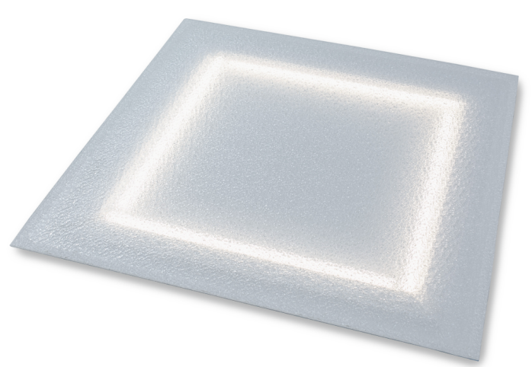 | Светильник "Офис Премиум", 28 Вт, IP65 (повышенной степенью защиты от пыли и влаги) | 2,5-3 м** матовый 2800 ÷ 3080 призма/колотый лед 3080 ÷ 3360 микропризма 2940 ÷ 3220 | 1,316 | 1,448
 |  | Светильник "Офис Кристал", 28 Вт, IP43 | 2,5-3 м** матовый 2800 ÷ 3080 призма/колотый лед 3080 ÷ 3360 микропризма 2940 ÷ 3220 | 1,188 | 1,307
 | Серия светодиодных светильников Офис, универсальный
ЛПО 4*18 и разновидности | 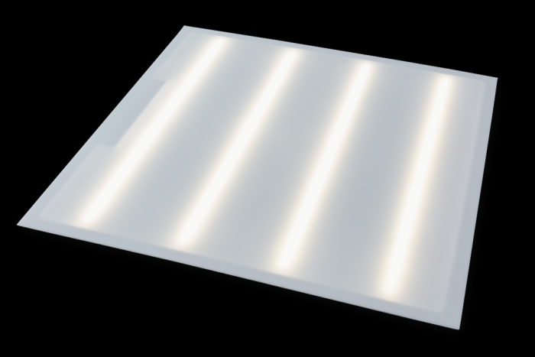 | Светильник "Офис ViLED матовый", 28 Вт, IP65 (повышенной степенью защиты от пыли и влаги) | 2,5-3 м** матовый 2800 ÷ 3080 призма/колотый лед 3080 ÷ 3360 микропризма 2940 ÷ 3220 | 1,316 | 1,448
 |  | Светильник "Офис ViLED призма", 28 Вт, IP43 | 2,5-3 м** матовый 2800 ÷ 3080 призма/колотый лед 3080 ÷ 3360 микропризма 2940 ÷ 3220 | 1,188 | 1,307
 | Серия светодиодных светильников Айсберг / Айсберг кристал, универсальный
ЛПО 2*18 и разновидности |  | Светильник "Айсберг", 14 Вт, IP 65 (повышенной степенью защиты от пыли и влаги) | 1,5-2,1 м*** матовый 1400 ÷ 1540 призма/колотый лед 1540 ÷ 1680 микропризма 1470 ÷ 1610 | 810 | 891
 |  | Светильник "Айсберг", 14 Вт, IP 65 (повышенной степенью защиты от пыли и влаги) Акустический датчик | 1,5-2,1 м*** матовый 1400 ÷ 1540 призма/колотый лед 1540 ÷ 1680 микропризма 1470 ÷ 1610 | 1,080 | 1,188
 |  | Светильник "Кристалл", 14 Вт IP 43 | 1,5-2,1 м*** матовый 1400 ÷ 1540 призма/колотый лед 1540 ÷ 1680 микропризма 1470 ÷ 1610 | 729 | 802
ЛПО 2*36 и разновидности |  | Светильник "Айсберг", 28 Вт IP 65 (повышенной степенью защиты от пыли и влаги) | 1,5-2,5 м*** матовый 2800 ÷ 3080 призма/колотый лед 3080 ÷ 3360 микропризма 2940 ÷ 3220 | 1,316 | 1,448
 |  | Светильник "Айсберг Кристал", 28 Вт IP 43 | 1,5-2,5 м*** матовый 2800 ÷ 3080 призма/колотый лед 3080 ÷ 3360 микропризма 2940 ÷ 3220 | 1,188 | 1,307
 | Серия светодиодных светильников "ЛУЧ-С" универсальный
ЛПО 2*36 Повышенной яркости |  | ЛУЧ-4х8 LEDLINE-1.2, 32 Вт IP 20 (40 под заказ) | 1,8-3,0 м*** призма/колотый лед 3600 ÷ 3700 микропризма 3580 ÷ 3680 без рассеивателя 4250 | 1,575 | 1,733
ЛПО 2*36 Повышенной яркости | 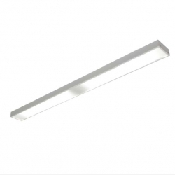 | ЛУЧ-4х8 LEDLINE-1.2-1, 32 Вт IP 20 (40 под заказ) | 1,8-3,0 м*** призма/колотый лед 3600 ÷ 3700 микропризма 3580 ÷ 3680 без рассеивателя 4250 | 1,575 | 1,733
ЛПО 4*18 Повышенной яркости |  | Панель ЛУЧ-4х8 LED , 32 Вт IP 20 (40 под заказ) | 1,8-3,0 м*** призма/колотый лед 3600 ÷ 3700 микропризма 3580 ÷ 3680 без рассеивателя 4250 | 1,650 | 1,815
ЛПО 4*18 разновидности |  | ЛУЧ-3х8 LED, 24 Вт IP 20 (40 под заказ) | 1,5-2,5 м*** призма/колотый лед 2850 ÷ 2920 микропризма 2830 ÷ 2900 без рассеивателя 3200 | 1,545 | 1,700
ЛПО 2*36 Повышенной яркости |  | ЛУЧ-5х8 LEDLINE-1.3, 37 Вт IP 65 | 2,0-3,5 м*** матовый 4280 без рассеивателя 5100 | 2,270 | 2,497
ЛПО 2*36 разновидности |  | ЛУЧ-4х8 LEDLINE-1.3 , 32 Вт IP 65 под заказ | 1,8-3,0 м*** матовый 3650 без рассеивателя 4250 | 2,125 | 2,338
 | Серия светодиодных светильников "Технолюкс"
ЛПО 4*18 разновидности | 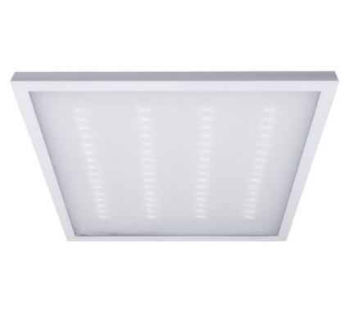 | Панель LPU-"eco", 36 Вт IP 20 | 2,5-3 м** призма/колотый лед 2800 ÷ 3000 микропризма 2840 ÷ 3100 | 1,540 | 1,694
ЛПО 2*36 Повышенной яркости |  | TLWP06 PC OL EPC", 43 Вт | 2,0-3,5 м матовый 4400 | 2,575 | 2,833
 |  | TLWP06 PC EPC, 43 Вт | 2,0-3,5 м прозрачный 4880 | 2,494 | 2,743
 | Серия светодиодных светильников "ЖКХ шка"
НББ 01-60, ЛН 40-100Вт, КЛЛ 10-30 Вт, |  | Светильник "ЖКХ", 8 Вт IP 65 | 1,5-3 м 800 ÷ 880 | 301 | 331
 |  | Светильник "ЖКХ", 8 Вт, акуст. Датчик IP 65 |  | 810 | 891
 |  | Светильник "ЖКХ", 5 Вт? IP 65 | 1,5-3 м 500 ÷ 550 | 301 | 331
 |  | Светильник "ЖКХ", 5 Вт, акуст. Датчик? IP 65 |  | 810 | 891

уличное. промышленное
ПРАЙС ДЕЙСТВИТЕЛЕН НА 06.06.2016. ООО "ОСТ АЛЬЯНС" tel:+7(904) 338-22-99 mailto: ost.alliance@mail.ru
Мощность СВЕТОДИОДНОГО СВЕТИЛЬНИКА в сравнении аналогов традиционных ламп и светильников | Фото светильника | Наименование | Рекомендуемая высота подвеса | Свет. поток, Лм | ОПТ | Рекомендованная Розница
 | Серия светодиодных светильников "Модуль"
Модуль, 16 Вт и его модификации, IP 67, КСС Д (Л)
16 ВТ ЛН 100-150Вт, КЛЛ 30-70 Вт, | 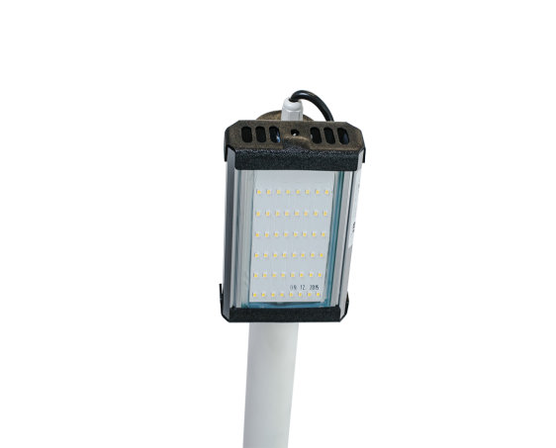 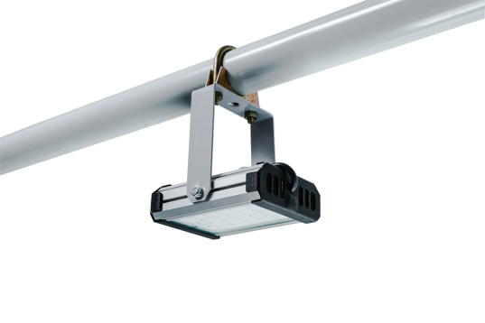 | "Модуль", универсальный У-1, 16 Вт "Модуль", консоль К-1 | 4-5 м | 1840÷2000 | 1485 | 1634
32 Вт ЛН 100-200Вт, КЛЛ 10-70Вт, ДРЛ 80-125Вт, Днат 70Вт, МГЛ 70Вт | 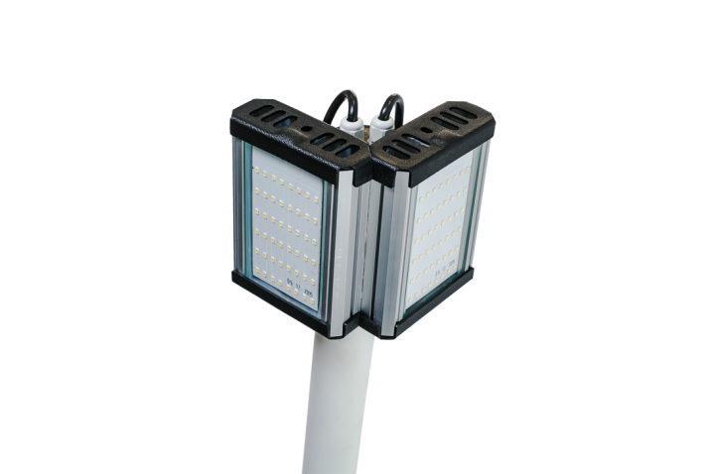 | "Модуль", консоль МК-2, 32 Вт | 6-7 м | 3680÷4000 | 2970 | 3267
48 Вт ЛН 100-200Вт, КЛЛ 10-70Вт, МГЛ 100Вт, ДРЛ 80-125Вт, Днат 70Вт, МГЛ 100Вт | 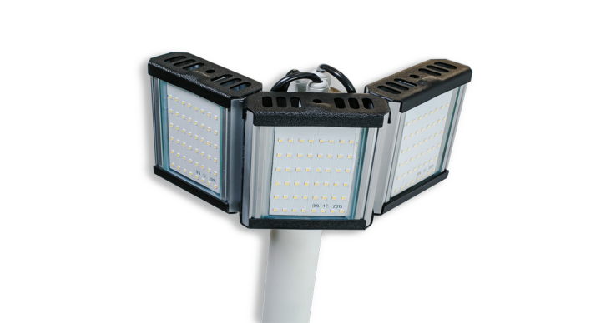 | "Модуль", консоль МК-3, 48 Вт | 6-7 м | 5520÷6000 | 4455 | 4901
Модуль, 32 Вт и его модификации, IP 67, КСС Д (Л)
32 Вт ЛН 100-200Вт, КЛЛ 10-70Вт, ДРЛ 80-125Вт, Днат 70Вт, МГЛ 70Вт | 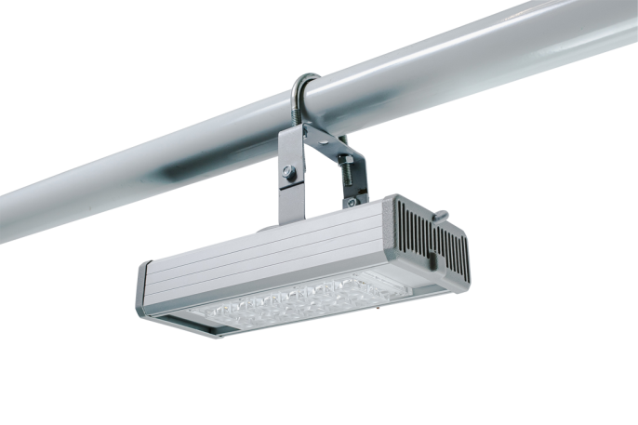 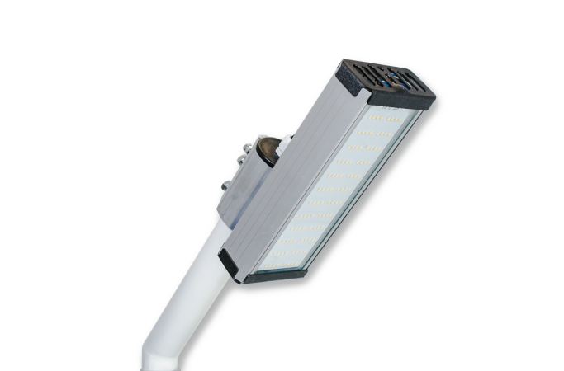 | "Модуль", универсальный У-1, 32 Вт "Модуль", консоль К-1, 32 Вт | 6-7 м | 3680÷4000 | 2160 | 2376
64 Вт ДРЛ 250-400Вт, ДНаТ 250Вт, МГЛ 250-350Вт | 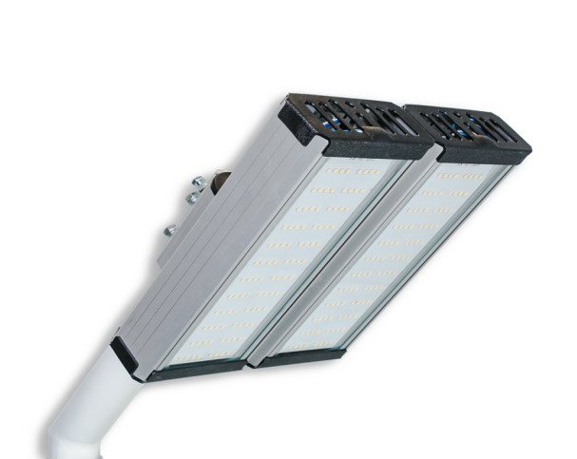 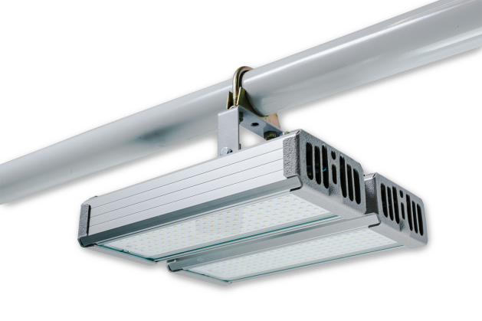 | "Модуль", универсальный У-2 , 64 Вт, "Модуль", консоль К-2, 64 Вт "Модуль", консоль МК-2, 64 Вт | 7-9 м | 7360÷8000 | 4320 | 4752
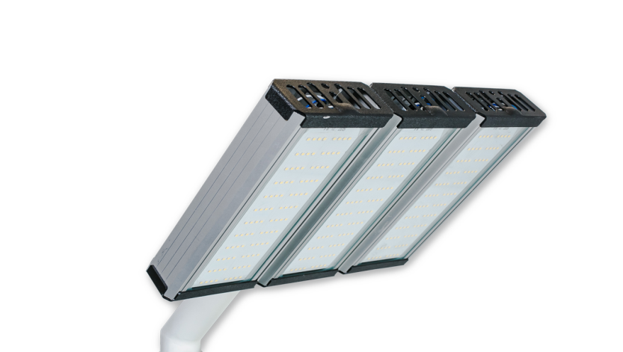 96 Вт ДРЛ 250-400Вт, ДНаТ 125-250Вт, МГЛ 250Вт | 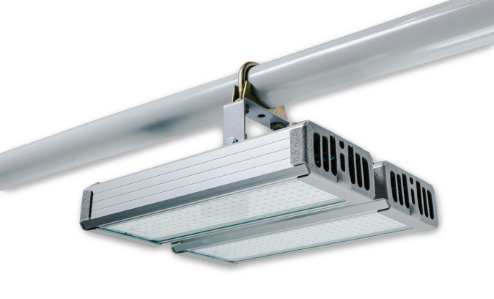 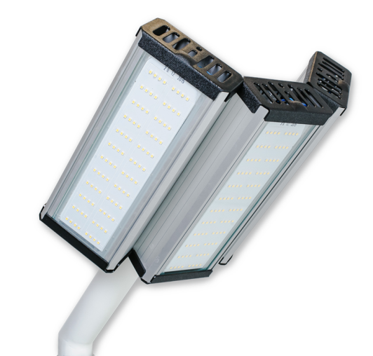 | "Модуль", универсальный У-3, 96 Вт "Модуль", консоль К-3, 96 Вт "Модуль", консоль МК-3 | 9-13 м | 11040÷12000 | 6480 | 7128
Модуль, 48 Вт и его модификации, IP 67, КСС Д (Л)
48 Вт ЛН 100-200Вт, КЛЛ 10-70Вт, МГЛ 100Вт, ДРЛ 80-125Вт, Днат 70Вт, МГЛ 100Вт | 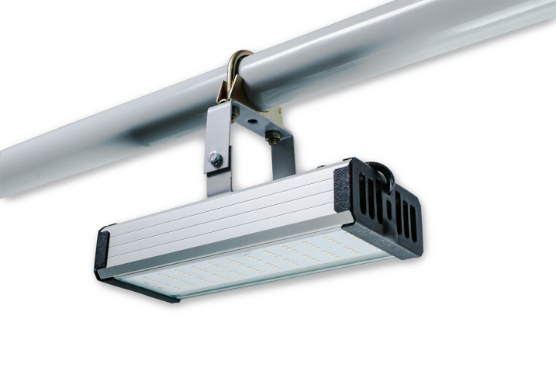 | "Модуль", универсальный У-1, 48 Вт "Модуль", консоль К-1, 48 Вт | 6-8,5 м | 5520÷6000 | 2835 | 3119
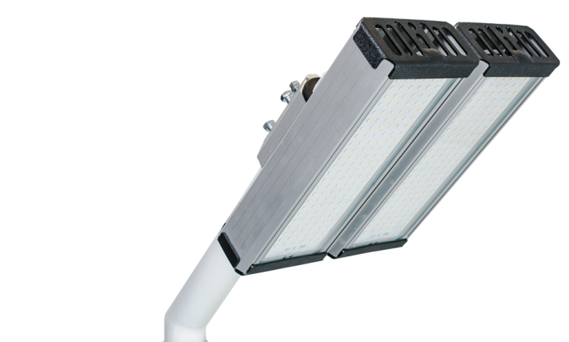 96 Вт ДРЛ 250-400Вт, ДНаТ 125-250Вт, МГЛ 250Вт |  | "Модуль", универсальный У-2 , 96 Вт, "Модуль", консоль К-2, 96 Вт "Модуль", консоль МК-2, 96 Вт | 9-13 м | 11040÷12000 | 5670 | 6237
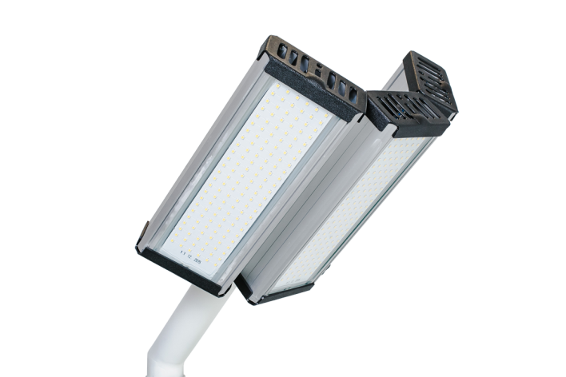 144 Вт ДРЛ 400-700Вт, ДНаТ 250-400Вт, МГЛ 400Вт | 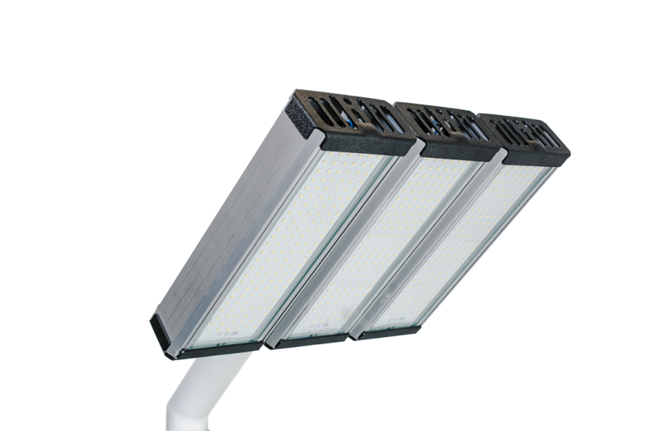 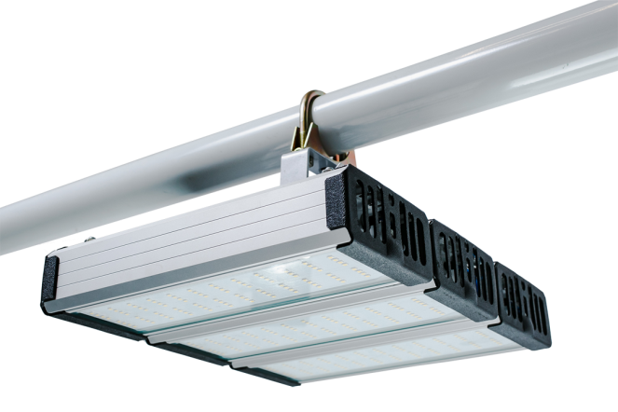 | "Модуль", универсальный У-3 , 144 Вт, "Модуль", консоль К-3, 144 Вт "Модуль", консоль МК-3, 144 Вт | 13-15 м | 16560÷18000 | 8505 | 9356
Модуль, 64 Вт и его модификации, IP 67, КСС Д (Л)
64 Вт ДРЛ 125-250Вт, ДНаТ 70-150Вт, МГЛ 100-150Вт | 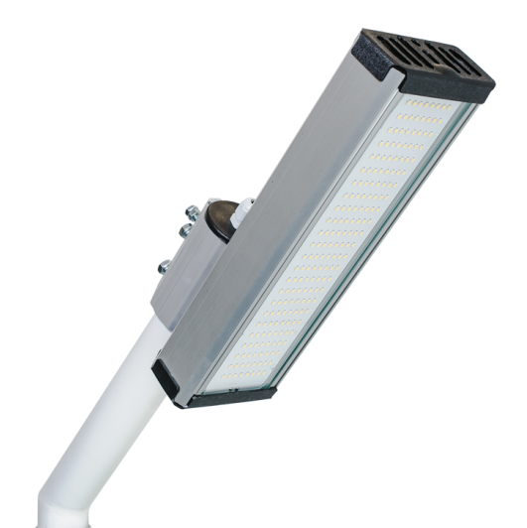 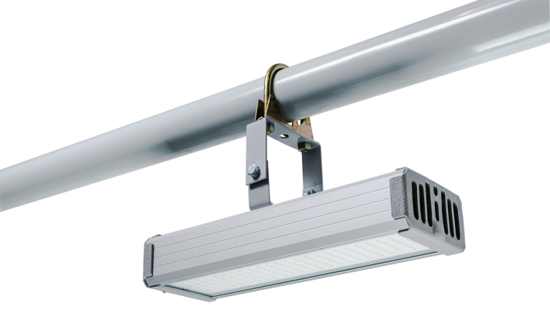 | "Модуль", универсальный У-1 , 64 Вт, "Модуль", консоль К-1, 64 Вт | 7-9 м | 7360÷8000 | 3510 | 3861
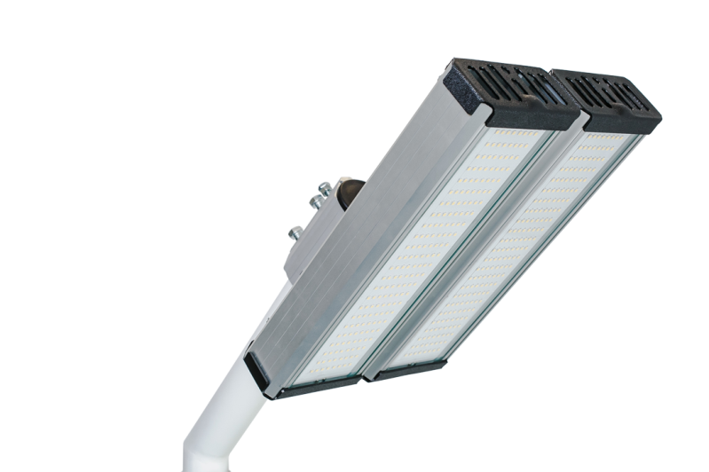 128 Вт ДРЛ 250-400Вт, ДНаТ 250Вт, МГЛ 250-350Вт | 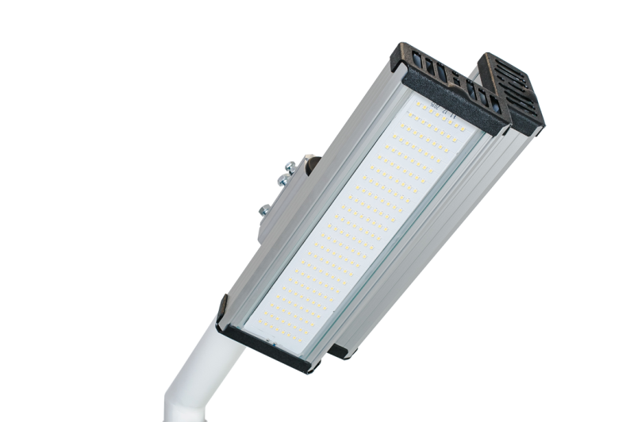 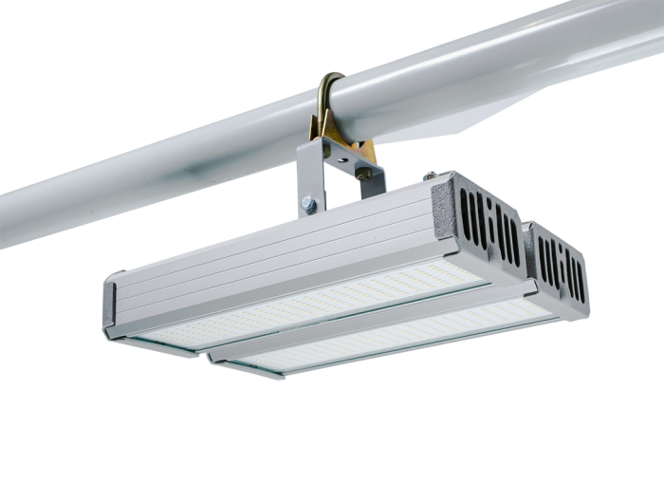 | "Модуль", универсальный У-2 , 128 Вт, "Модуль", консоль К-2, 128 Вт "Модуль", консоль МК-2, 128 Вт | 13-15 м | 14720÷16000 | 7020 | 7722
192 Вт ДРЛ 700-1.000Вт, ДНаТ 400Вт, МГЛ 400-500Вт | 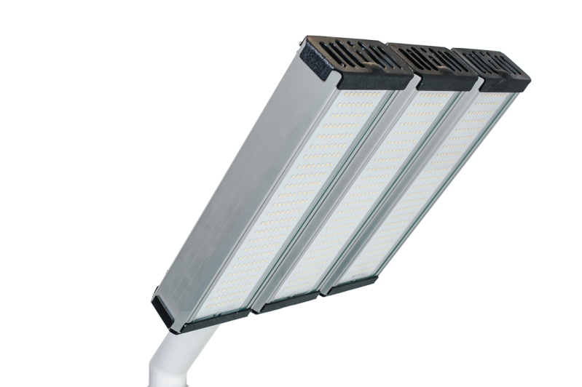 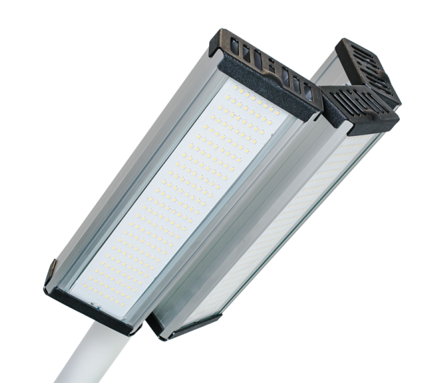 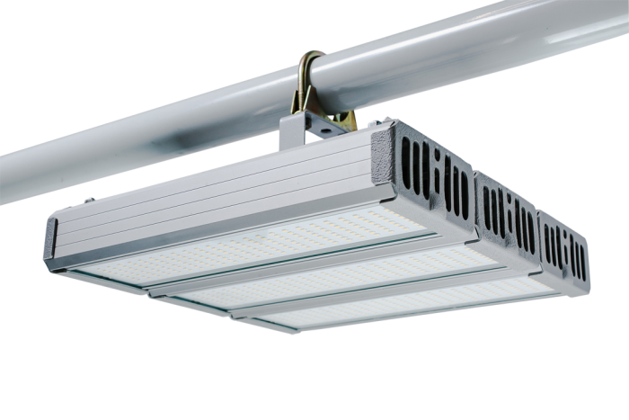 | "Модуль", универсальный У-3 , 192 Вт, "Модуль", консоль К-3, 192 Вт "Модуль", консоль МК-3, 192 Вт | 15-18 м | 22080÷24000 | 10530 | 11583
Модуль "МАГИСТРАЛЬ", 32 Вт (с рассеивающими линзами) и его модификации, IP 67, КСС Д (Л) |  |  |  |  |  | 0
32 Вт ДРЛ 80-125Вт, Днат 70Вт, МГЛ 70Вт |  | "Модуль Магистраль", консоль КМО-1, 32 Вт | 6-7 м* | 3680÷4000 | 2363 | 2599
64 Вт ДРЛ 125-250Вт, ДНаТ 70-150Вт, МГЛ 100-150Вт | 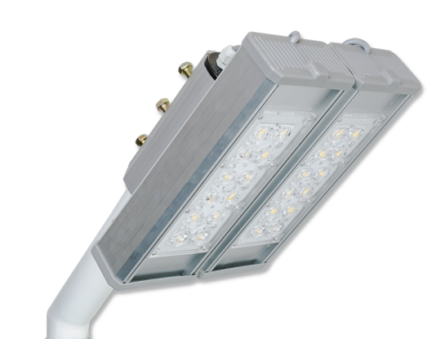 | "Модуль Магистраль", консоль КМО-2, 64 Вт | 7-9 м* | 7360÷8000 | 4725 | 5198
96 Вт ДРЛ 250-400Вт, ДНаТ 125-250Вт, МГЛ 250Вт | 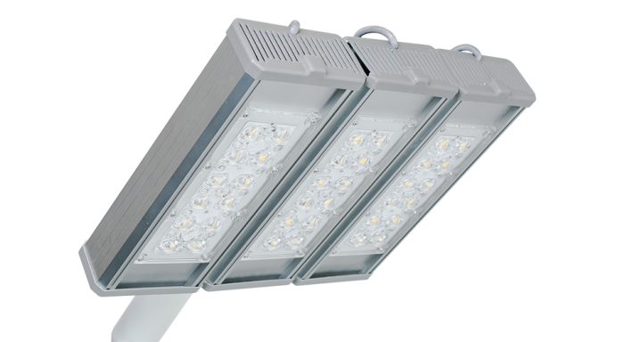 | "Модуль Магистраль", консоль КМО-3, 96 Вт | 9-13 м* | 11040÷12000 | 7088 | 7796
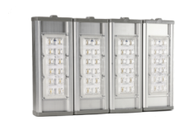 128 Вт ДРЛ 250-400Вт, ДНаТ 250Вт, МГЛ 250-350Вт | 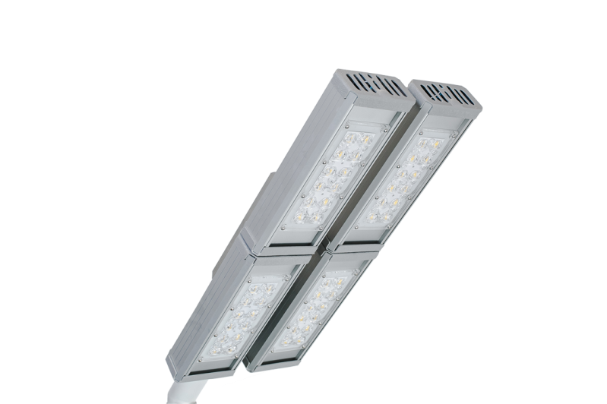 | "Модуль Магистраль", консоль КМО-4, 128 Вт "Модуль Магистраль - 2 ", консоль КМО-4 | 13-15 м* | 14720÷16000 | 9450 | 10395
Модуль "ПРОЖЕКТОР", 40 Вт (фокусируюими линзами) и его модификации, IP 67, КСС Д (Л)
32 Вт ДРЛ 80-125Вт, Днат 70Вт, МГЛ 70-100Вт | 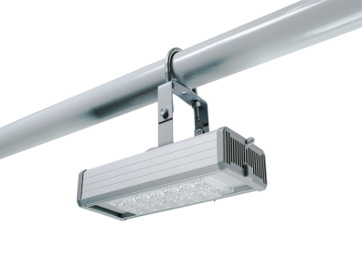 | "Модуль Прожектор", 32 Вт | 6-8 м* | 3680÷4000 | 2363 | 2599
64 Вт ДРЛ 125-250Вт, ДНаТ 70-150Вт, | 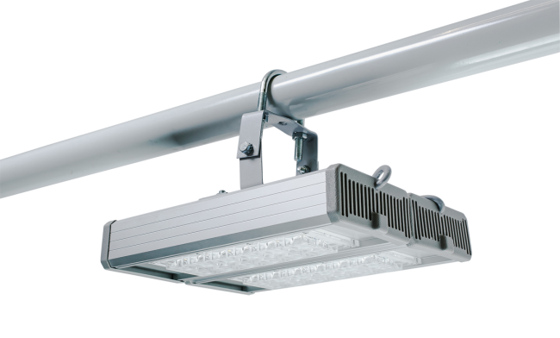 | "Модуль Прожектор", 64 Вт | 8-11 м* | 7360÷8000 | 4725 | 5198
96Вт ДРЛ 250-400Вт, ДНаТ 125-250Вт, МГЛ 250Вт | 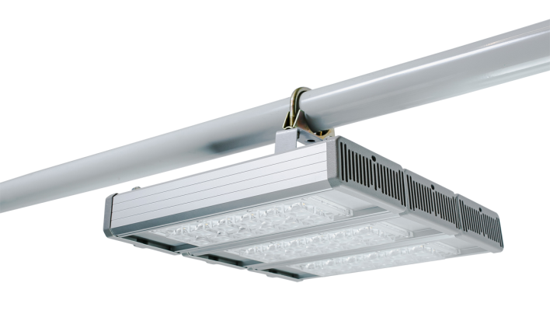 | "Модуль Прожектор", 96 Вт | 11-15 м* | 11040÷12000 | 7088 | 7796
128 Вт ДРЛ 250-400Вт, ДНаТ 250Вт, МГЛ 350Вт | 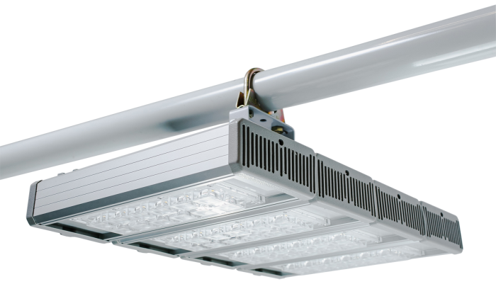 | "Модуль Прожектор", 128 Вт | 15-19 м* | 14720÷16000 | 9450 | 10395
192 Вт ДРЛ 700-1.000Вт, ДНаТ 400Вт, МГЛ 500Вт | 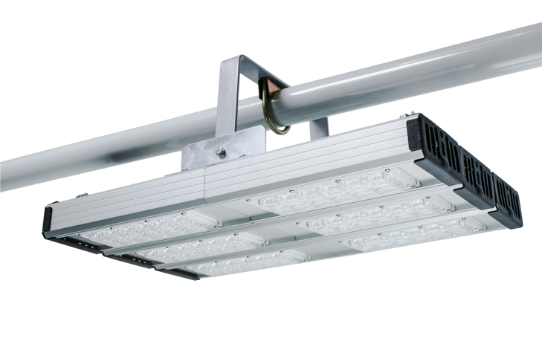 | "Модуль Прожектор", 192 Вт | 19-22 м* | 22080÷24000 | 14175 | 15593
Модуль "ГАЛОЧКА" (с увеличенной площадью светового пятна), и его модификации, IP 67, КСС Д
32 Вт ЛН 100-200Вт, КЛЛ 10-70Вт, ДРЛ 80-125Вт, Днат 70Вт, МГЛ 70Вт | 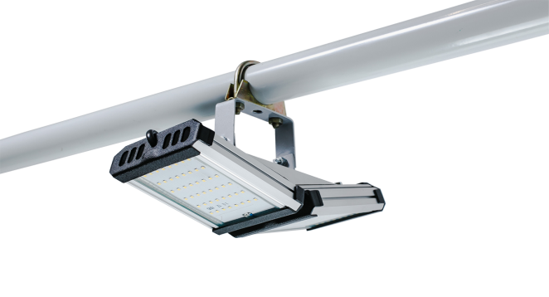 | "Модуль Галочка", универсальный, 32 Вт | 6-7 м | 3680÷4000 | 3173 | 3490
64 Вт ДРЛ 125-250Вт, ДНаТ 70-150Вт, | 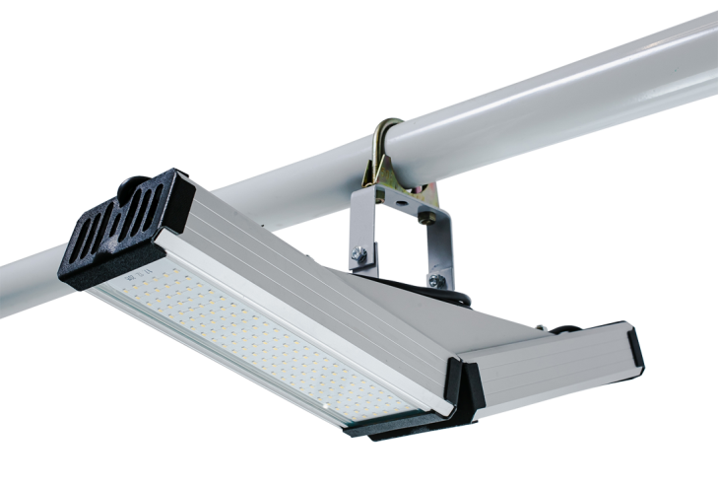 | "Модуль Галочка", универсальный, 64 Вт | 7-9 м | 7360÷8000 | 4523 | 4975
96 Вт ДРЛ 250-400Вт, ДНаТ 125-250Вт, МГЛ 250Вт |  | "Модуль Галочка", универсальный, 96 Вт | 9-13 м | 11040÷12000 | 5873 | 6460
192 Вт ДРЛ 700-1000Вт, ДНаТ 400Вт, МГЛ 400-500Вт | 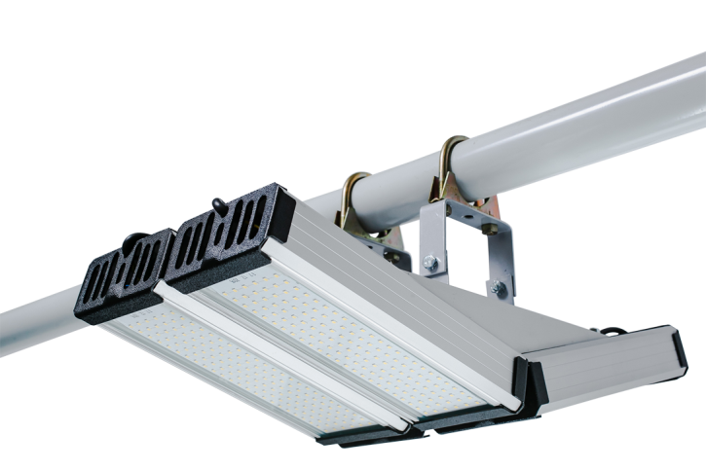 | "Модуль Галочка", универсальный, 192 Вт | 15-18 м | 22080÷24000 | 11745 | 12920
128 Вт ДРЛ 250-400Вт, ДНаТ 250Вт, МГЛ 250-350Вт | 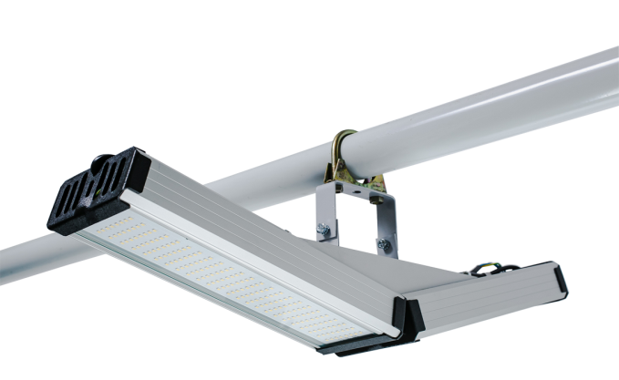 | "Модуль Галочка", универсальный, 128 Вт | 13-15 м | 14720÷16000 | 7223 | 7945
256 Вт ДРЛ 700-1000Вт, ДНаТ 400Вт, МГЛ 500Вт | 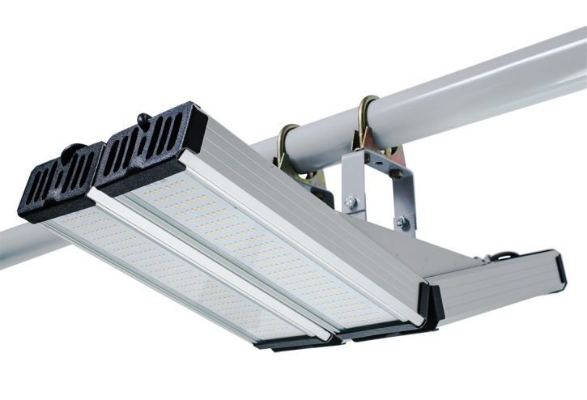 | "Модуль Галочка", универсальный, 256 Вт | 18-22 м | 29440÷32000 | 14445 | 15890
Серия светодиодных светильников "Шар" IP 54
32 Вт ЛН 100-200Вт, КЛЛ 10-70Вт, ДРЛ 80-125Вт, Днат 70Вт, МГЛ 70Вт | 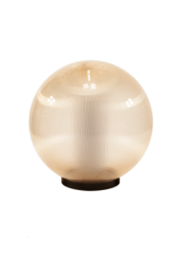 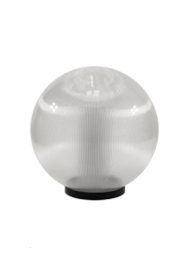 | "Шар Молочный", 32 Вт | 2-6 м | 2800÷3100 | 3375 | 3713
 |  | "Шар Прозрачный", 32 Вт | 2-6 м | 3530÷3900 | 4050 | 4455
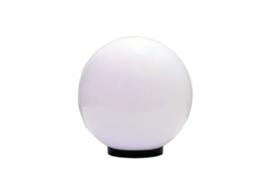
 |  | "Шар Золотистый", 32 Вт | 2-6 м | 3070÷3400 | 4050 | 4455
48 Вт ЛН 100-200Вт, КЛЛ 10-70Вт, МГЛ 100Вт, ДРЛ 80-125Вт, Днат 70Вт, МГЛ 100Вт | 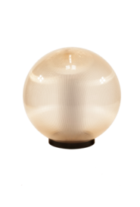 | "Шар Молочный", 48 Вт | 2-6 м | 4200÷4650 | 4050 | 4455
 |  | "Шар Прозрачный", 48 Вт | 2-6 м | 5295÷5850 | 4725 | 5198
 |  | "Шар Золотистый", 48 Вт | 2-6 м | 4605÷5100 | 4725 | 5198

Серия светодиодных светильников "Технолюкс"
43 Вт ЛПО 2*36 Повышенной яркости |  | TLWP06 PC OL EPC", 43 Вт IP 65 | 2,0-3,5 м*** матовый 4400 |  | 2,675 | 2943
 |  | TLWP06 PC EPC, 43 Вт IP 65 | 2,0-3,5 м*** прозрачный 4880 |  | 2,550 | 2805
Серия светодиодных светильников "ЛУЧ-С"
37 Вт ЛПО 2*36 Повышенной яркости |  | ЛУЧ-5х8 LEDLINE-1.3, 37 Вт IP 65 | 2,0-3,5 м*** матовый 4280 без рассеивателя 5100 |  | 2,270 | 2497
32 Вт ЛПО 2*36 разновидности |  | ЛУЧ-4х8 LEDLINE-1.3 , 32 Вт IP 65 под заказ | 1,8-3,0 м*** матовый 3650 без рассеивателя 4250 |  | 2,125 | 2338

